공용_접대비 카드
화면명 |  | 카드한도 증액신청서 | 화면영문명 | ReqBizCardLimit
화면URL |  | http://ekp.smiledev.net/eNovator/GSWF/WebPage/ApprovalForms/ApprovalFormCtrl.aspx?formLang=&rqPage=&formID=98&FormFileName=/Storage/GSWF/eNovForms/ko/ReqBizCardLimit_002.htm&originpid=&adjunctDeptCd=
진입경로 |  | 전자결재 > 결재문서작성 > 재무 > 카드한도 증액신청서
화면설명 |  | 카드한도 증액신청서를 작성 할 수 있는 화면

1
2
3
4
5
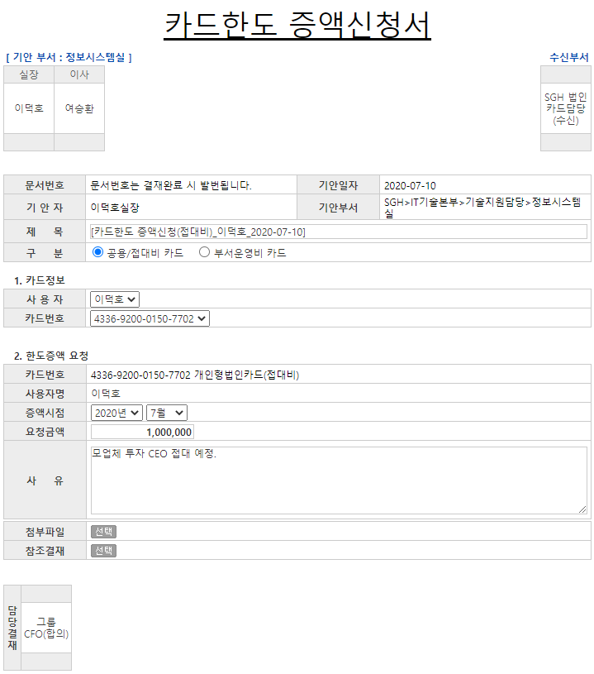

주요 기능정의
 | 기능명 | 기능설명 |  |  | 함수명
1 | 구분 | 증액 신청할 카드 선택 |  |  | chaangeFormInfo
2 | 사용자 | 증액 신청 대상자 선택 |  |  | GetCardNumber
3 | 카드번호 | 증액 신청 카드 선택 |  |  | GetRemindPrice
4 | 증액시점 | 한도금 증액 적용 요청일자 |  |  | fnPriceResult
5 | 요청금액 | 증액 요청금 |  |  | fnDeligate
주요 메소드 정의
호출Controller |  | 메소드명 | 메소드 설명
 | GetLegacyData.aspx.cs | GetExecutiveList | 양식 로드 시 사용자 항목 SelectBox 세팅 |  |  | mode : GetExecutiveList | EKPETC | up_Executive_Get_List
 |  | GetEmpInfo | ERP 사원정보 가져오기 |  |  | mode : GetEmpInfo | SGERP | SG_SHRIFEmpInQuery
2 |  | GetCardNumberAll | 해당 사용자의 카드정보 가져오기 |  |  | mode : GetCardNumberAll | SGERP | SG_SDAIFCardALLQuery
3 |  | GetCardLimitPrice | 한도금액, 사용금액, 상신금액 가져오기 |  |  | mode : GetCardLimitPrice | SGERP | SG_SDAIFCardLimitAmtQuery
3, 4 |  | GetCardPeriodAll | 공용법인카드 한도 사용기간 조회(전체) |  |  | mode : GetCardPeriodAll | SGERP | SG_SDAIFCardPeriodALLQuery
추가사항(기타 사항을 자유롭게 기재)
1. chaangeFormInfo 매서드 관련 사항 - 구분 선택에 따른 FormID 변경 - 관리자 페이지 > 양식관리에서 FormID 별로 분류하여 관리됨 - 공용/접대비 카드 : 98, 부서운영비 카드 : 137

부서운영비 카드
화면명 |  | 카드한도 증액신청서 | 화면영문명 | ReqBizCardLimit
화면URL |  | http://ekp.smiledev.net/eNovator/GSWF/WebPage/ApprovalForms/ApprovalFormCtrl.aspx?formLang=&rqPage=&formID=98&FormFileName=/Storage/GSWF/eNovForms/ko/ReqBizCardLimit_002.htm&originpid=&adjunctDeptCd=
진입경로 |  | 전자결재 > 결재문서작성 > 재무 > 카드한도 증액신청서
화면설명 |  | 카드한도 증액신청서를 작성 할 수 있는 화면

1
2
3
4
5
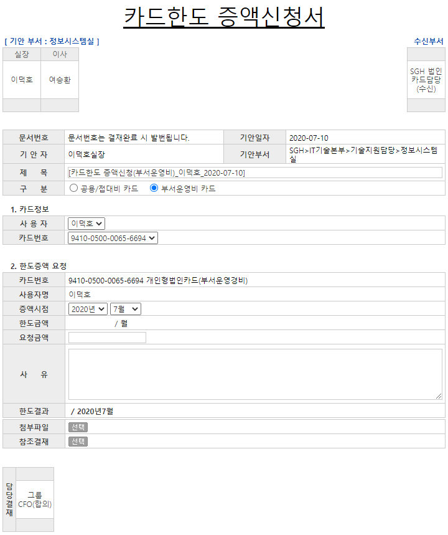

주요 기능정의
 | 기능명 | 기능설명 |  |  | 함수명
1 | 구분 | 증액 신청할 카드 선택 |  |  | chaangeFormInfo
2 | 사용자 | 증액 신청 대상자 선택 |  |  | GetCardNumber
3 | 카드번호 | 증액 신청 카드 선택 |  |  | GetRemindPrice
4 | 증액시점 | 한도금 증액 적용 요청일자 |  |  | fnPriceResult
5 | 요청금액 | 증액 요청금 |  |  | fnDeligate
주요 메소드 정의
호출Controller |  | 메소드명 | 메소드 설명
 | GetLegacyData.aspx.cs | GetExecutiveList | 양식 로드 시 사용자 항목 SelectBox 세팅 |  |  | mode : GetExecutiveList | EKPETC | up_Executive_Get_List
 |  | GetEmpInfo | ERP 사원정보 가져오기 |  |  | mode : GetEmpInfo | SGERP | SG_SHRIFEmpInQuery
2 |  | GetCardNumberAll | 해당 사용자의 카드정보 가져오기 |  |  | mode : GetCardNumberAll | SGERP | SG_SDAIFCardALLQuery
3 |  | GetCardLimitPrice | 한도금액, 사용금액, 상신금액 가져오기 |  |  | mode : GetCardLimitPrice | SGERP | SG_SDAIFCardLimitAmtQuery
3, 4 |  | GetCardPeriodAll | 공용법인카드 한도 사용기간 조회(전체) |  |  | mode : GetCardPeriodAll | SGERP | SG_SDAIFCardPeriodALLQuery
추가사항(기타 사항을 자유롭게 기재)
1. chaangeFormInfo 매서드 관련 사항 - 구분 선택에 따른 FormID 변경 - 관리자 페이지 > 양식관리에서 FormID 별로 분류하여 관리됨 - 공용/접대비 카드 : 98, 부서운영비 카드 : 137 2. 한도금액 항목 사용여부 확인 필요 - 소스 분석 후 확인 된 내용으로는 현재는 사용되지 않음 - 카드 구분이 접대비, 부서운영비, 공용 일 경우 "공용"을 선택하면 세팅되는 항목

